Лист1
Bug-report https://exe.ua
ID | 1 | 2 | 3 | 4 | 5
Summary | Часть надписи в хедере "(безкоштовно з мобільного) Час роботи і адреса ..." пропадает на основной странице https://exe.ua/ua/ при сильном увеличении | Часть главного баннера обрезается на основной странице https://exe.ua/ua/ при сильном увеличении | Невозможно поменять язык сайта с русского на английский на странице Входа https://exe.ua/login/ , когда хочешь увидеть англоязычную версию сайта | Отсутствует перевод в форме доставки Новой Почты в разделе Shipping в Корзине, при выборе английской версии сайта. | В форме регистрации на сайте https://exe.ua отсутствуют предупреждения и ограничения на введение невалидных данных, регистрация проходит успешно и код подтверждения высылается на несуществующий номер телефона
Pre conditions | Открыть сайт https://exe.ua/ua/ | Открыть сайт https://exe.ua/ua/ | Открыть сайт https://exe.ua/ua/ | Открыть сайт https://exe.ua/signup/ | Открыть сайт https://exe.ua/signup/ Невалидные данные, включающие в себя спецсимволы: Имя - Mary!@£$% Фамилия - Mary!@4567 Email - 456@gmail.com Телефон - +38(000)000-00-00 Пароль - 1
Steps | Увеличить масштаб страницы до 150% | Увеличить масштаб страницы до 150% | 1) Открыть сайт https://exe.ua/ 2) В шапке профиля перейти по ссылке "Вход" https://exe.ua/login/ 3) Поменять язык с русского на английский | 1) Открыть сайт https://exe.ua/eu 2) Открыть раздел "Computers" в каталоге. 3) Перейти в подраздел "Laptops" 4) Нажать Add to cart на первом ноутбуке 5) Перейти в корзину, нажав на иконку Корзины в в верхнем правом углу в шапке сайта. 6) В Корзине проскролить до раздела Shipping. 7) С помощью радиобаттон выбрать Address delivery "Nova Posta". | 1) Открыть сайт https://exe.ua/signup/ 2) Ввести невалидные данные в форму регистрации 3) Нажать «Зарегистрироваться» 4) Отсылается код подтверждения на несуществующий номер телефона 5) Открывается страница и форма для введения кода и подтверждения регистрации
Post conditions |  |  |  | Очистить корзину сайта.
Expected result | Надпись в хедере "(безкоштовно з мобільного) Час роботи і адреса .." полностью читается | Вся информация на главном баннере видна | При выборе английского языка, сайт меняется на англоязычную версию | При выборе англоязычной версии сайта, форма доставки, название городов, улиц на английском языке. | При введение невалидных данных ожидается предупреждения о введении неправильных данных
Actual result | Надпись в хедере читается только "(безкоштовно .." | Информация, текст и картинки обрезаны | При выборе английского языка, сайт не меняется на англоязычную версию, меню остается на русском языке. | При выборе англоязычной версии сайта, форма доставки, название городов, улиц на русском языке | Есть возможность ввода в форму регистрации невалидных данных
Severity | Low/Trivial | Low/Trivial | Minor | Low/Trivial | Major
Priority | Low | Medium | Medium | Medium | Medium
Type | UI | UI | Localization | Localization | Security
Assigned | P.Ivanov | P.Ivanov | P.Ivanov | P.Ivanov | P.Ivanov
State | Open | Open | Open | Open | Open
Date of creation | 2022-05-29 | 2022-05-29 | 2022-05-29 | 2022-05-29 | 2022-05-29
Environment | macOS Monterey 12.3.1 Safari 15.4 (17613.1.17.1.13) | macOS Monterey 12.3.1 Safari 15.4 (17613.1.17.1.13) | macOS Monterey 12.3.1 Safari 15.4 (17613.1.17.1.13) | macOS Monterey 12.3.1 Safari 15.4 (17613.1.17.1.13) | macOS Monterey 12.3.1 Safari 15.4 (17613.1.17.1.13)
Attachment |  | 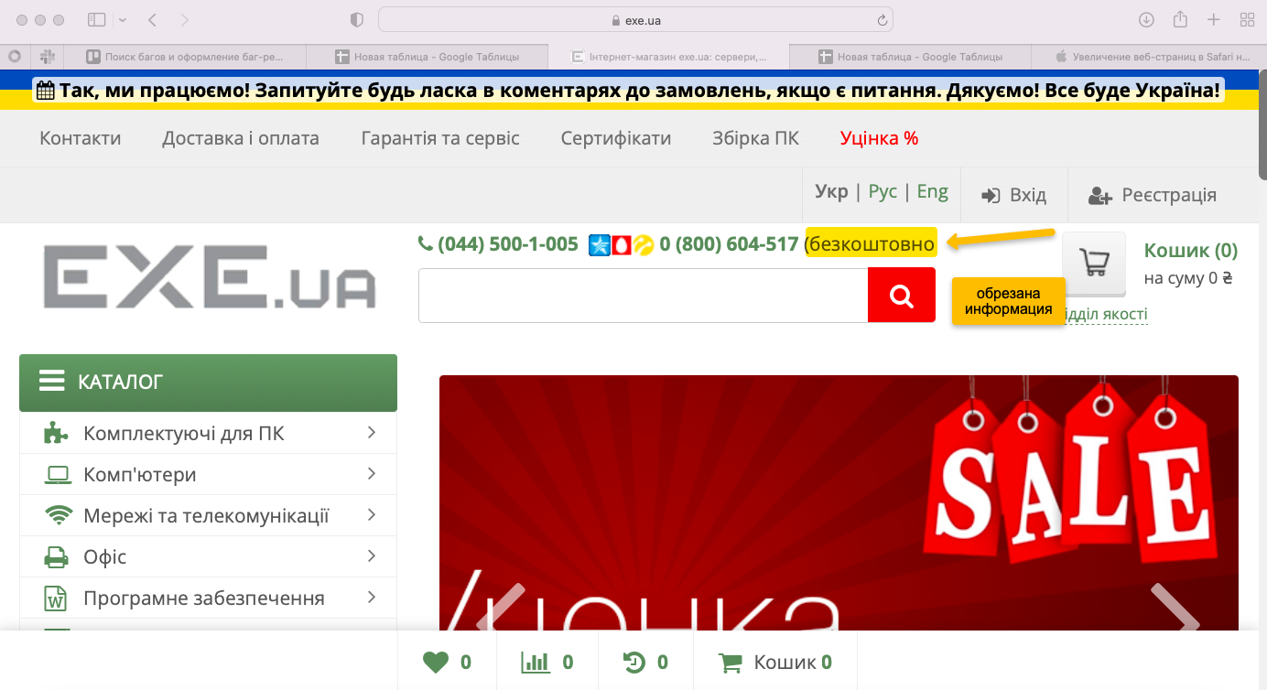 | 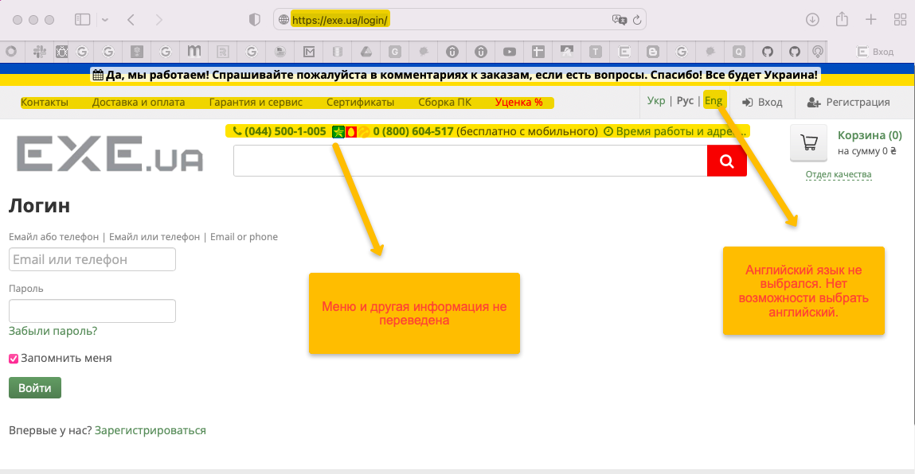 | 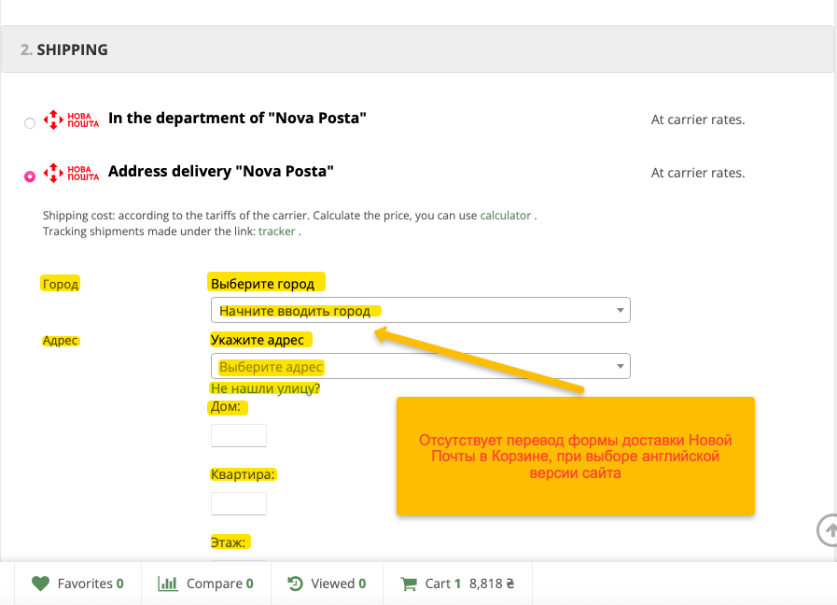 | 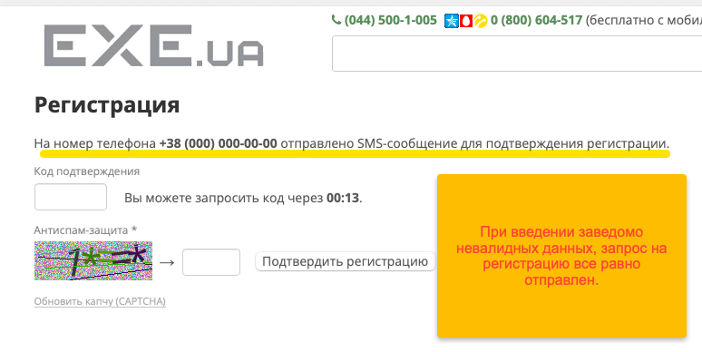

 | Severity | Priority
 | Blocker | High
 | Critical | Medium
 | Major | Low
 | Minor
 | Low/Trivial

